Income Calculator
Welcome to the Annual Income Calculator. If you have any issues or questions, please email achase@sanjuandevelopment.com. This tool was developed to help you calculate your annual income to ensure you qualify for Income-Restricted properties you may be applying for. This calculator is adapted from the 24 Code of Federal Regulations Part 5. You can only edit the cells that are unlocked. The instructions and definitions of the calculator are located to the right of the calculator. Under prejery, you are required to accuratly state your yearly income on the Housing Application. The Income Rules sheet has information on what types of income are considered. If you are selected to buy a Deed-Restricted home, you will need to share this information with SJDA. It is recommened you save the completed copy of this workbook for your records.

SJDA Workbook for Calculating Annual Income (Part 5) |  |  |  |  |  | SJDA Workbook Instructions
1. Name |  |  |  |  |  | 1. Name
Assets |  |  |  |  |  | Assets
Family Member | Asset Description | Current Cash Value of Assets | Actual Income from Assets |  |  | Family Member | Assest Description | Current Cash Value of Assests | Actual Income from Assets
Each Asset must have its own line and state who's asset it is. Only include family 18 and older.
What is the name of the asset? Checkings acount, savings, mutual fund, revocable trust, Certificate of Deposit, equity in property (excluding primary residence), stocks, bonds, Treasury bills, money market accounts, Individual retirement, retirement and pension funds, cash value of life insurance policies, personal property held as an investment, lump sum or one-time reciepts (inheritances, capital gains, lottery winnings, victim's restitution, insurance settlements, mortgages or deeds of trust.
The balance of the account.
*For Checking Account: Use average 6 month balance.
Actual Income = Cash value * interest rate.

2. Net Cash Value of Assets: |  | 0
 | 3. Actual Income From Assets |  | 0
4. If Line 2 is greater than $5,000, it will be multiplied by 0.09 (Passbook Rate) |  |  | 0
Anticipated Annual Income
Family Member | Wages/Salaries | Benefits/Pensions | Public Assistance | Other Income | Asset Income

6. Totals | 0 | 0 | 0 | 0 | 0
 |  |  |  | Annual Income | 0
 |  |  |  |  |  | Anticipated Annual Income
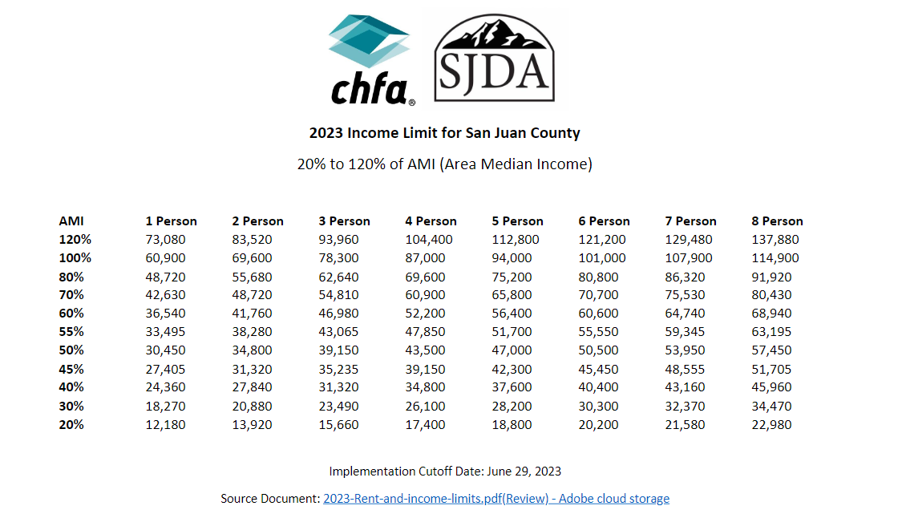
 |  |  |  |  |  | Family Member | Wages / Salaires | Benefits / Pensions | Public Assistance | Other Income | Asset Income
Name of family member (18 and older).
Calculate your yearly earnings.
Calculate how much you recieve per year.
Calculate cash or in-kind beneifts you recieve in a year.
Regular gifts, business profit.
Automatically calculated

Income Rules
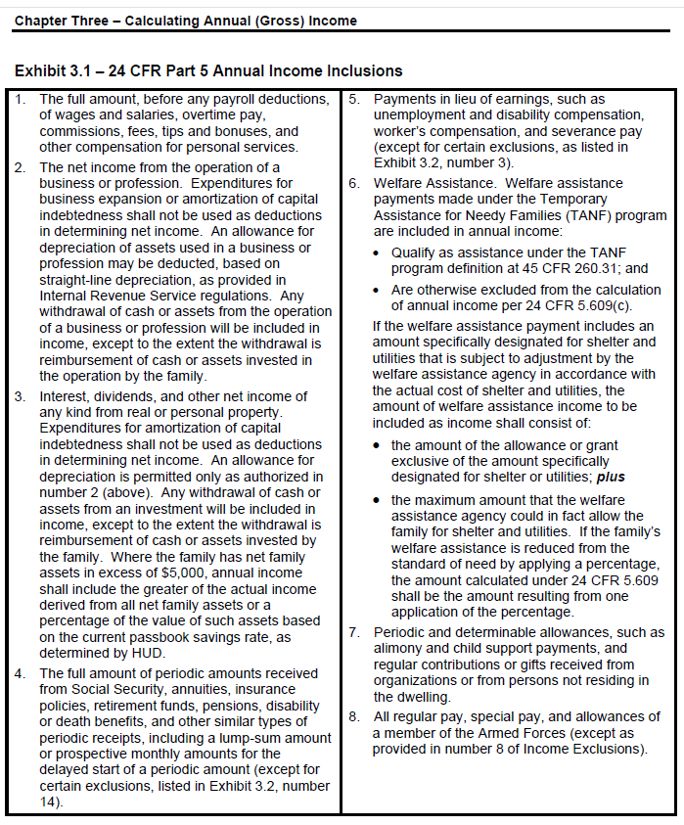
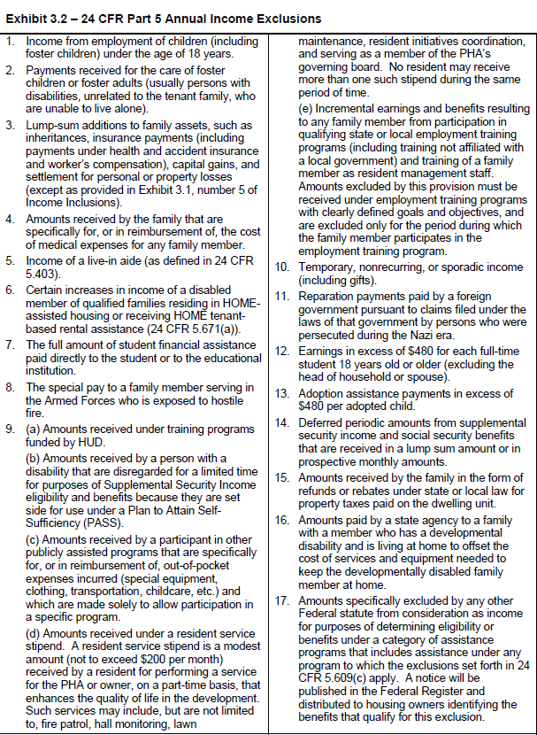
INCLUSIONS | EXCLUSIONS

Calculadora de ingresos
Bienvenido a la Calculadora de Ingresos Anuales. Si tiene algún problema o pregunta, envíe un correo electrónico a achase@sanjuandevelopment.com (se puede escribirle en español). Esta calculadora fue desarrollada para ayudarle a calcular sus ingresos anuales para asegurarse de que califica para propiedades con Restricción de Ingresos que puede estar solicitando. Esta calculadora está adaptada del Código 24 de Reglamentos Federales Parte 5. Solo puede editar las celdas que están desbloqueadas. Las instrucciones y definiciones de la calculadora se encuentran a la derecha de la calculadora. Usted está obligado a declarar con exactitud sus ingresos anuales en la Solicitud de Vivienda. La hoja de Reglas de Ingreso contiene información sobre qué tipos de ingresos se consideran. Si usted es seleccionado para comprar una casa con restricciones de escritura, usted tendrá que compartir esta información con SJDA. Se recomienda que guarde la copia completa de este libro para sus registros.

Calculadora de Ingresos Anuales |  |  |  |  |  | Instrucciones del calculador
1. Nombre: |  |  |  |  |  | 1. Nombre
Los activos/los bienes |  |  |  |  |  | Assets
Miembro de la familia | Descripción del activo | Valor actual del activo | Ingresos reales de activos |  |  | Miembro de la familia | Descripción del activo | Valor actual del activo | Ingresos reales de activos
Cada activo debe tener su propia línea e indicar de quién se trata. Solo incluye a la familia mayor de 18 años.
¿Cuál es el nombre del activo? Por ejemplo: Cuentas de cheques, ahorros, fondos mutuos, fideicomiso revocable, certificado de depósito, patrimonio neto (excluida la residencia principal), acciones, bonos, bonos del Tesoro, cuentas del mercado monetario, fondos individuales de jubilación, jubilación y pensiones, valor en efectivo de las pólizas de seguro de vida, bienes personales mantenidos como inversión, suma global o recibos únicos (herencias, ganancias de capital, ganancias de lotería, restitución de la víctima, acuerdos de seguros, hipotecas o escrituras de fideicomiso.
El saldo de la cuenta.
*Para Cuenta de Cheques: Use el saldo promedio de 6 meses
Ingreso real = Valor en efectivo * tasa de interés.

2. Valor neto en efectivo de los activos: |  | 0
 | 3. Ingresos de los activos: |  | 0
Si la Línea 2 es mayor a $5,000, se multiplicará por 0.09 (Tarifa de Passbook) |  |  | 0
Ingreso anual esperado
Miembro de la familia | El salario | Beneficios/Pensiones | Asistencia pública | Ingresos otros | Ingresos por activos

6. Totales | 0 | 0 | 0 | 0 | 0
 |  |  |  | Ingresos anuales | 0
 |  |  |  |  |  | Anticipated Annual Income
 |  |  |  |  |  | Miembro de la familia | El salario | Beneficios/Pensiones | Asistencia pública | Ingresos otros | Ingresos por activos
Nombre del miembro de la familia mayor de 18 años.
Los ingresos anuales.
Cuánto recibes al año.
Los beneficios en efectivo o en especie que recibe en un año.
Regalos regulares, ganancias comerciales.
(Calculado automáticamente)

